029a
 |  |  |  |  |  |  |  |  |  |  |  |  |  |  |  |  | FALSE |  |  | FALSE |  | FALSE |  |  | FALSE | FALSE |  |  | FALSE |  |  | FALSE |  |  | FALSE
 |  |  | Work Instruction／作業指示票 |  |  |  |  |  |  |  |  |  |  |  |  |  | PS Process PS工程 |  |  | Important 重要工程 |  | specifications 仕様あり |  |  | approval 認定工程 | count. static electricity 静電対策あり |  |  | Q'ty control 員数管理対象 |  |  | With Attachment 別紙あり |  |  | Common work of PRO&QA

 |  |  | Work Name |  |  |  |  | (Put in)(PRESSING JIG)(JIG HOLDER)( )( ) |  |  |  |  |  |  |  |  |  |  |  |  |  |  | Model/機種名 |  |  |  |  |  |  |  | No./管理No.

 |  |  | 作業名 |  |  |  |  | (入れる)(PRESSING JIG)(JIG HOLDER)( )( ) |  |  |  |  |  |  |  |  |  |  |  |  |  |  | 8CH7** |  |  |  |  |  |  |  |  |  |  | 029a

 |  |  | Step / 作業手順 |  |  |  |  |  |  |  |  | Safety 安全 | Quality 品質 |  | Spec. 仕様 |  |  | Illustration 詳細図

 |  |  |  |  |  |  | Key Point / 急所
画像は前ページ参照 | Pictures, refer to previous page.
次項へ続く | Follow to next page.
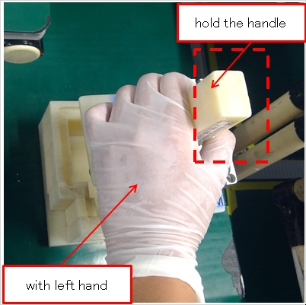
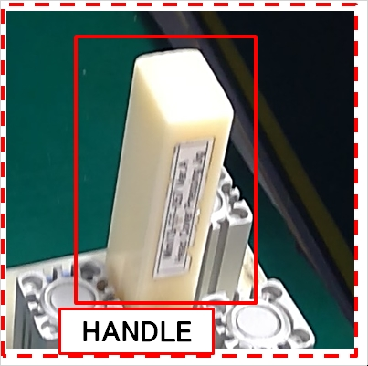
 |  |  | 1 |  | Hold the PRESSING JIG

 |  |  |  |  | PRESSING JIGを持つ

 |  |  |  |  | 1 |  | with left hand |  |  |  |  | ✚

 |  |  |  |  |  |  | 左手で

 |  |  |  |  | 2 |  | hold the handle |  |  |  |  | ✚

 |  |  |  |  |  |  | 取っ手を持って

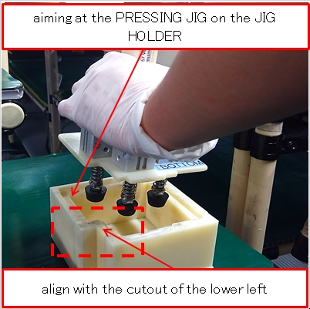
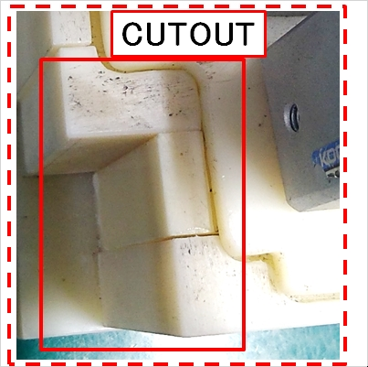
 |  |  | 2 |  | Place the PRESSING JIG

 |  |  |  |  | PRESSING JIGを置く

 |  |  |  |  | 1 |  | aiming at the PRESSING JIG of/on the JIG |  |  |  |  | ✚

 |  |  |  |  |  |  | HOLDER

 |  |  |  |  |  |  | JIG HOLDERのPRESSING JIGを狙って

 |  |  |  |  | 2 |  | align with the cutout of the lower left |  |  |  |  | ✚

 |  |  |  |  |  |  | 左下の凹に合わせて

 |  |  |  |  | 3 |  | until it is fitted to the JIG HOLDER |  |  |  |  | ✚

 |  |  |  |  |  |  | JIG HOLDERに掛かるまで

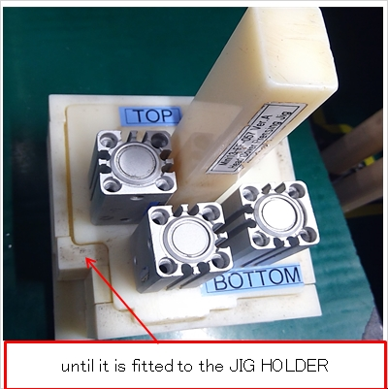
 |  |  | 2

 |  |  | Type |  | Code コード |  |  | Name 名前 |  |  |  |  |  | Q'ty 数量 |  |  | Spec. 仕様 |  | Related 関連 | PS | Control item 管理項目

 |  |  | SUB |  |  |  |  | Gloves |  |  |  |  |  | 1 |  |  |  |  | 2 |  | Orientation/Position of the cutout of |  |  |  |  |  |  | To be at the lower side |  |  |  |  |  |  |  | 2

 |  |  | TOOL |  | MINI13-FF-057-Ver.A |  |  | HEAD COVER PRESSING JIG |  |  |  |  |  | 1 |  |  |  |  |  |  | PRESSING JIG

 |  |  | TOOL |  |  |  |  | JIG HOLDER |  |  |  |  |  | 1 |  |  |  |  |  |  | PRESSING JIGの凹の向き |  |  |  |  |  |  | 下側にある事

 |  |  | ※ When you notice anything different from usual, call your leader or manager./ いつもと違うと感じたら監督者に連絡する事。

 |  |  | Revsion 改訂履歴 | Ver. |  | Date 年月日 |  |  | Classification 種別 |  | Reason 理由 |  |  |  |  | Issued by 作成

 |  | Q |  | z |  | 2023-04-14 |  |  | New | 新規 |  |  |  |  |  | O.Malabanan

 |  |  |  |  |  |  |  |  |  |  |  |  |  |  |  |  |  |  | Approved 決定 |  |  |  |  | Checked 点検 |  |  | Issued 制 定 |  |  | Date 年 月 日

 |  |  |  |  |  |  |  |  |  |  |  |  |  |  |  |  |  |  |  |  |  |  |  |  |  |  | Deleted 廃 止 |  |  | Date 年 月 日

 |  | Q |  | z |  | 2023-04-14 |  |  | New | 新規 |  |  |  |  |  | O.Malabanan |  |  |  |  |  |  |  |  |  |  |  |  |  |  |  |  | Format Ver.Z

